Solicitud gráfica
 | Área: | Matemáticas |  |  | Fecha:
 | Grado: | 7
 | Título del tema: | Longitudes y áreas |  |  | ¿Cuaderno de estudio o recurso? | Recurso
 | Editor: |  |  |  | Motor del recurso | F13B

 | Código guión o recurso: | MA_07_11_REC200 | ← Para determinar este código, visite la hoja de Ayuda
 |  |  |  |  | ESPECIFICACIÓN DE ARCHIVOS A ENTREGAR
Núm. | Archivo Shutterstock o ruta en web | Imagen para: | Tipo | Ubicación de la imagen en el recurso F13B | Nombre imagen SMALL | Tamaño imagen SMALL | Nombre imagen ZOOM | Tamaño imagen ZOOM | Descripción | Observaciones
IMG01 | 329134130 | Recurso F13B | Fotografía | Contenido (imagen con texto) | MA_07_11_REC200_IMG01.jpg | 270 x 375 px |  |  |  | 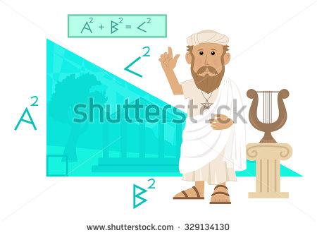
IMG02 | 152194463 | Recurso F13B | Fotografía | Contenido (imagen con texto) | MA_07_11_REC200_IMG02.jpg | 270 x 375 px |  |  |  | 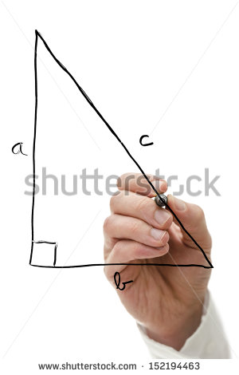
IMG03 | 121457527 | Recurso F13B | Fotografía | Contenido (imagen con texto) | MA_07_11_REC200_IMG03.jpg | 270 x 375 px |  |  |  | 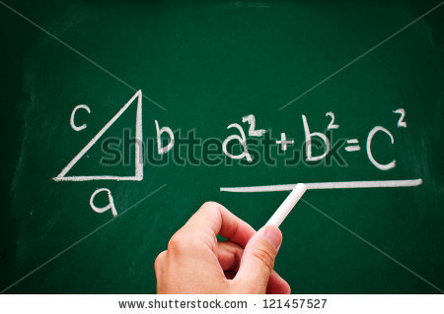
IMG04 | ver observaciones | Recurso F13B | Ilustración | Contenido (imagen con texto) | MA_07_11_REC200_IMG04.jpg | 270 x 375 px |  |  | Dos triángulos rectángulos como en la figura de referencia, con las medidas indicadas. | 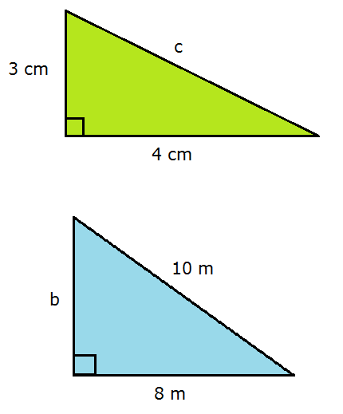
IMG05 | ver observaciones | Recurso F13B | Fotografía | Contenido (imagen con texto) | MA_07_11_REC200_IMG05.jpg | 270 x 375 px |  |  | Imagen como en la ilustración | 